Blad1
https://www.youtube.com/watch?v=6OF4AUClc8U

https://www.verbruggen-mechanisatie.nl/

https://www.processsensing.com/en-us/blog/how-CO2-sensors-work.htm
https://www.renkeer.com/co2-sensors-types-and-choose/
types
warmtewisselaar
https://www.amazon.nl/LIRAST-100mm-Decentrale-Ventilatie-Warmteterugwinning/dp/B09FY8DQ3Z/ref=sr_1_14?crid=3RZETWIVZXMVP&dib=eyJ2IjoiMSJ9.mresMO8ORZrdDQuNnQMTxq99qCFqrGSDI9ybEOOc-bC7DOzlF5J4wHbKUMZn7iaFdyj8j8nRvy2z9Lyxa0E2p-LQtOyHCtWaXDQMgHCOvPBFvpMFDxATf9vA5l2qnoE__hVpDjWBqlLa0C-WDaiKkljx8SF5ExI9V5rynAETYGDq7nJKXP_Sh1M4XygBYGXJ-tvj5gQXGerlOdT7kag1gDbe7pvxcZKIuVHLqSz6cWBK_8toJ3lEJh1IuCa83upBErQZhM-gCC5GHOVC3PswONxre3UxZGjetzWKj-sfTFA._bcBVOO28XLWdNVFyZ1iUKeDx3O_HXYD2GxHP3FpeFc&dib_tag=se&keywords=warmtewisselaar%2Blucht&qid=1721219799&sprefix=lucht%2Bwarm%2Caps%2C104&sr=8-14&th=1
Lucht-lucht
airconditioner

mobiel hosten, 4gb per maand |  |  | 7 eu per maand

Usb tethering

Hoe werkt ventilatie nu?

bestellen sensors etc
temperatuur probleem?

https://rumeyza.nl/product/metalen-buisventilator-125-mm-300-m3-h-230v-rs-125l-20/

Datum | Uren | programmeren, testen | onderzoeken
17 juli | `
2024-07-18 |  |  | 2

Investering

cool: | https://spezifisch.codeberg.page/posts/2022-08-23/co2-sensor-reverse-engineering/

exception vinden: | https://github.com/me-no-dev/EspExceptionDecoder
testen met segfault*

https://www.gourmetmushrooms.co.uk/the-spawn-run-explained/
https://www.researchgate.net/post/Can_anyone_inform_me_about_CO2_concentration_in_cultivation_rooms

hoe werkt transistors en mosfets...
https://deepbluembedded.com/arduino-transistor-npn-pnp-switch-tutorial/
gebruik met arduino: | https://electronics.stackexchange.com/questions/234188/power-mosfet-gets-hot-while-driving-peltier-by-step-down-buck-voltage-converter
 | https://forum.arduino.cc/t/5v-to-24v-switch-with-transistors/631126/7

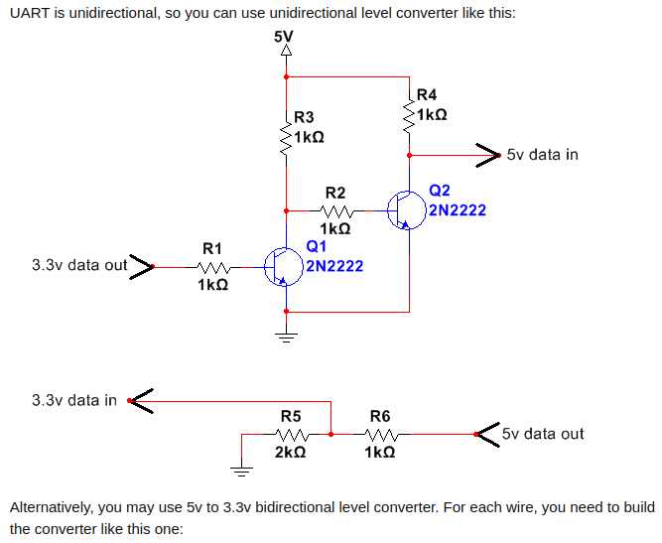

verschillende pompen: |  | https://microcool.com/the-comparison-of-humidification-techniques/

PI
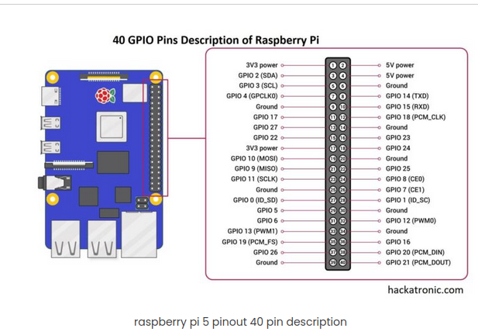
https://www.hackatronic.com/raspberry-pi-5-pinout-specifications-pricing-a-complete-guide/

CAN
https://www.youtube.com/watch?v=Krsgd1UEpHw

termination nodig?
https://sitaltech.com/can-bus-termination-testing-a-step-by-step-guide/

differential werkt met 2 voltages, waarvan het verschil het signaal is
https://www.microcontrollertips.com/single-ended-and-differential-communication-systems-faq/

https://www.circuitstate.com/tutorials/what-is-can-bus-how-to-use-can-interface-with-esp32-and-arduino/#Signaling

voor PI: MCP2551 CONTROLLER + TRANSEIVER
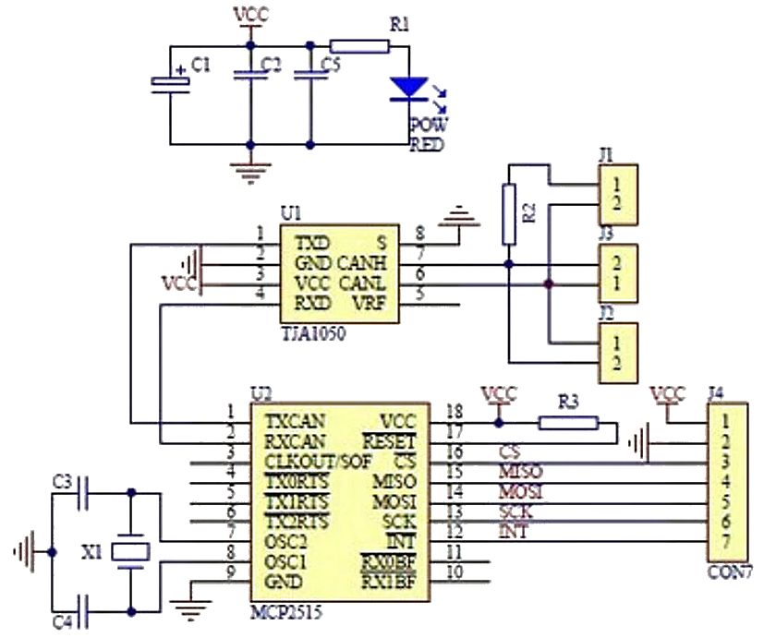

https://domoticx.com/raspberry-pi-can-bus-communicatie-gpio/

